Excel F960 a Plataforma
Detalle - Ingreso de datos
Detalle - TXT
Países

Informe de donaciones


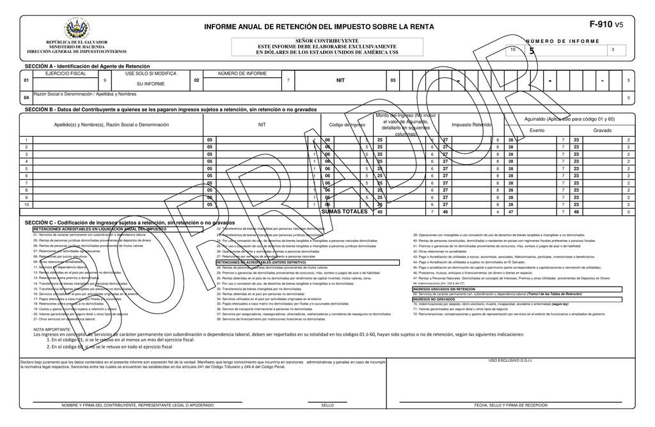


Código de colores:
 | = | Títulos
 | = | Vínculos
 | = | Ingresar datos
 | = | Fórmula, no tocar

Material preparado por: |  | ESTA VERSIÓN MANEJA:
MSc. Jonnathan Recinos |  | Hasta 250 operaciones

 |  |  | ¡Suscríbete para estar autorizado a usar esta herramienta!
 |  |  | Link al vídeo explicativo:
 |  |  | https://www.youtube.com/watch?v=qgsR7WyzoNA

Detalle
Menú
Menú
DETALLE
INFORME DE DONACIONES

Nombre del Informante: |  | ABC SIN FINES DE LUCRO |  |  | N.I.T.: |  | 0614-111111-001-5
AÑO |  | 2023 |  |  | NRC: |  | 12345678-9
Mes Informado: |  | 11
 |  |  |  |  |  |  |  |  |  |  |  | LISTAS DESPLEGABLES
I. CAPTURA DE DATOS: |  |  |  |  |  |  |  |  |  |  | II. TXT DETALLE:
 |  |  | Inlcuida en mar22 |  |  | Inlcuida en nov23
Nº | DOMICILIADO | Número de Identificación Tributaria o Número de Identificación Fiscal del país de Origen) NIT/NIF | DUI | NOMBRE O RAZÓN SOCIAL DEL DONANTE | NACIONALIDAD | Clase de Documento | Serie del comprobante de donación | Número de comprobante de donación | Valor de la donación | Periodo | BLOC DE NOTAS | DOMICILIADO
1 | 1. Domiciliado | 0123-123456-123-1 |  | PEPITO EL DE LOS CHISTES | 9465 | 1. IMPRESO POR IMPRENTA O TIQUETES | 20SDABC | 123456789 | 70.80 | 112023 | 1;01231234561231;PEPITO EL DE LOS CHISTES;9465;1;20SDABC;123456789;70.80;;112023 | 0. No domiciliado
2 | 1. Domiciliado | 01231234561232 |  | FULANO DE TAL | 9311 | 1. IMPRESO POR IMPRENTA O TIQUETES | 20SDXYZ | 123456789 | 84.96 | 112023 | 1;01231234561232;FULANO DE TAL;9311;1;20SDXYZ;123456789;84.96;;112023 | 1. Domiciliado
3 | 1. Domiciliado | 0123-123456-123-1 |  | PEPITO EL DE LOS CHISTES | 9465 | 1. IMPRESO POR IMPRENTA O TIQUETES | 20SDABC | 123456789 | 101.95 | 112023 | 1;01231234561231;PEPITO EL DE LOS CHISTES;9465;1;20SDABC;123456789;101.95;;112023
4 | 1. Domiciliado | 01231234561232 |  | FULANO DE TAL | 9311 | 1. IMPRESO POR IMPRENTA O TIQUETES | 20SDXYZ | 123456789 | 122.34 | 112023 | 1;01231234561232;FULANO DE TAL;9311;1;20SDXYZ;123456789;122.34;;112023
5 | 1. Domiciliado | 0123-123456-123-1 |  | PEPITO EL DE LOS CHISTES | 9465 | 1. IMPRESO POR IMPRENTA O TIQUETES | 20SDABC | 123456789 | 146.81 | 112023 | 1;01231234561231;PEPITO EL DE LOS CHISTES;9465;1;20SDABC;123456789;146.81;;112023
6 | 1. Domiciliado | 01231234561232 |  | FULANO DE TAL | 9311 | 1. IMPRESO POR IMPRENTA O TIQUETES | 20SDXYZ | 123456789 | 176.17 | 112023 | 1;01231234561232;FULANO DE TAL;9311;1;20SDXYZ;123456789;176.17;;112023 | CLASE DE DOCUMENTO
7 | 1. Domiciliado | 0123-123456-123-1 |  | PEPITO EL DE LOS CHISTES | 9465 | 1. IMPRESO POR IMPRENTA O TIQUETES | 20SDABC | 123456789 | 211.41 | 112023 | 1;01231234561231;PEPITO EL DE LOS CHISTES;9465;1;20SDABC;123456789;211.41;;112023 | 1. IMPRESO POR IMPRENTA O TIQUETES
8 | 1. Domiciliado | 01231234561232 |  | FULANO DE TAL | 9311 | 1. IMPRESO POR IMPRENTA O TIQUETES | 20SDXYZ | 123456789 | 253.69 | 112023 | 1;01231234561232;FULANO DE TAL;9311;1;20SDXYZ;123456789;253.69;;112023 | 4. DOCUMENTO TRIBUTARIO ELECTRÓNICO DTE
9 | 1. Domiciliado | 0123-123456-123-1 |  | PEPITO EL DE LOS CHISTES | 9465 | 1. IMPRESO POR IMPRENTA O TIQUETES | 20SDABC | 123456789 | 304.43 | 112023 | 1;01231234561231;PEPITO EL DE LOS CHISTES;9465;1;20SDABC;123456789;304.43;;112023
10 | 1. Domiciliado | 01231234561232 |  | FULANO DE TAL | 9311 | 1. IMPRESO POR IMPRENTA O TIQUETES | 20SDXYZ | 123456789 | 365.31 | 112023 | 1;01231234561232;FULANO DE TAL;9311;1;20SDXYZ;123456789;365.31;;112023
11 | 1. Domiciliado | 0123-123456-123-1 |  | PEPITO EL DE LOS CHISTES | 9465 | 1. IMPRESO POR IMPRENTA O TIQUETES | 20SDABC | 123456789 | 438.37 | 112023 | 1;01231234561231;PEPITO EL DE LOS CHISTES;9465;1;20SDABC;123456789;438.37;;112023
12 | 1. Domiciliado | 01231234561232 |  | FULANO DE TAL | 9311 | 1. IMPRESO POR IMPRENTA O TIQUETES | 20SDXYZ | 123456789 | 526.05 | 112023 | 1;01231234561232;FULANO DE TAL;9311;1;20SDXYZ;123456789;526.05;;112023
13 | 1. Domiciliado | 0123-123456-123-1 |  | PEPITO EL DE LOS CHISTES | 9465 | 1. IMPRESO POR IMPRENTA O TIQUETES | 20SDABC | 123456789 | 631.26 | 112023 | 1;01231234561231;PEPITO EL DE LOS CHISTES;9465;1;20SDABC;123456789;631.26;;112023
14 | 1. Domiciliado | 01231234561232 |  | FULANO DE TAL | 9311 | 1. IMPRESO POR IMPRENTA O TIQUETES | 20SDXYZ | 123456789 | 757.51 | 112023 | 1;01231234561232;FULANO DE TAL;9311;1;20SDXYZ;123456789;757.51;;112023
15 | 1. Domiciliado | 0123-123456-123-1 |  | PEPITO EL DE LOS CHISTES | 9465 | 1. IMPRESO POR IMPRENTA O TIQUETES | 20SDABC | 123456789 | 909.01 | 112023 | 1;01231234561231;PEPITO EL DE LOS CHISTES;9465;1;20SDABC;123456789;909.01;;112023
16 | 1. Domiciliado | 01231234561232 |  | FULANO DE TAL | 9311 | 1. IMPRESO POR IMPRENTA O TIQUETES | 20SDXYZ | 123456789 | 1,090.82 | 112023 | 1;01231234561232;FULANO DE TAL;9311;1;20SDXYZ;123456789;1090.82;;112023
17 | 1. Domiciliado | 0123-123456-123-1 |  | PEPITO EL DE LOS CHISTES | 9465 | 1. IMPRESO POR IMPRENTA O TIQUETES | 20SDABC | 123456789 | 1,308.98 | 112023 | 1;01231234561231;PEPITO EL DE LOS CHISTES;9465;1;20SDABC;123456789;1308.98;;112023
18 | 1. Domiciliado | 01231234561232 |  | FULANO DE TAL | 9311 | 1. IMPRESO POR IMPRENTA O TIQUETES | 20SDXYZ | 123456789 | 1,570.78 | 112023 | 1;01231234561232;FULANO DE TAL;9311;1;20SDXYZ;123456789;1570.78;;112023
19 | 1. Domiciliado | 0123-123456-123-1 |  | PEPITO EL DE LOS CHISTES | 9465 | 1. IMPRESO POR IMPRENTA O TIQUETES | 20SDABC | 123456789 | 1,884.93 | 112023 | 1;01231234561231;PEPITO EL DE LOS CHISTES;9465;1;20SDABC;123456789;1884.93;;112023
20 | 1. Domiciliado | 01231234561232 |  | FULANO DE TAL | 9311 | 1. IMPRESO POR IMPRENTA O TIQUETES | 20SDXYZ | 123456789 | 2,261.92 | 112023 | 1;01231234561232;FULANO DE TAL;9311;1;20SDXYZ;123456789;2261.92;;112023
21 | 1. Domiciliado | 0123-123456-123-1 |  | PEPITO EL DE LOS CHISTES | 9465 | 1. IMPRESO POR IMPRENTA O TIQUETES | 20SDABC | 123456789 | 2,714.30 | 112023 | 1;01231234561231;PEPITO EL DE LOS CHISTES;9465;1;20SDABC;123456789;2714.30;;112023
22 | 1. Domiciliado | 01231234561232 |  | FULANO DE TAL | 9311 | 1. IMPRESO POR IMPRENTA O TIQUETES | 20SDXYZ | 123456789 | 3,257.16 | 112023 | 1;01231234561232;FULANO DE TAL;9311;1;20SDXYZ;123456789;3257.16;;112023
23 | 1. Domiciliado | 0123-123456-123-1 |  | PEPITO EL DE LOS CHISTES | 9465 | 1. IMPRESO POR IMPRENTA O TIQUETES | 20SDABC | 123456789 | 3,908.59 | 112023 | 1;01231234561231;PEPITO EL DE LOS CHISTES;9465;1;20SDABC;123456789;3908.59;;112023
24 | 1. Domiciliado | 01231234561232 |  | FULANO DE TAL | 9311 | 1. IMPRESO POR IMPRENTA O TIQUETES | 20SDXYZ | 123456789 | 4,690.31 | 112023 | 1;01231234561232;FULANO DE TAL;9311;1;20SDXYZ;123456789;4690.31;;112023
25 | 1. Domiciliado | 0123-123456-123-1 |  | PEPITO EL DE LOS CHISTES | 9465 | 1. IMPRESO POR IMPRENTA O TIQUETES | 20SDABC | 123456789 | 5,628.38 | 112023 | 1;01231234561231;PEPITO EL DE LOS CHISTES;9465;1;20SDABC;123456789;5628.38;;112023
26 | 1. Domiciliado | 01231234561232 |  | FULANO DE TAL | 9311 | 1. IMPRESO POR IMPRENTA O TIQUETES | 20SDXYZ | 123456789 | 6,754.05 | 112023 | 1;01231234561232;FULANO DE TAL;9311;1;20SDXYZ;123456789;6754.05;;112023
27 | 1. Domiciliado | 0123-123456-123-1 |  | PEPITO EL DE LOS CHISTES | 9465 | 1. IMPRESO POR IMPRENTA O TIQUETES | 20SDABC | 123456789 | 8,104.86 | 112023 | 1;01231234561231;PEPITO EL DE LOS CHISTES;9465;1;20SDABC;123456789;8104.86;;112023
28 | 1. Domiciliado | 01231234561232 |  | FULANO DE TAL | 9311 | 1. IMPRESO POR IMPRENTA O TIQUETES | 20SDXYZ | 123456789 | 9,725.84 | 112023 | 1;01231234561232;FULANO DE TAL;9311;1;20SDXYZ;123456789;9725.84;;112023
29 | 1. Domiciliado | 0123-123456-123-1 |  | PEPITO EL DE LOS CHISTES | 9465 | 1. IMPRESO POR IMPRENTA O TIQUETES | 20SDABC | 123456789 | 11,671.00 | 112023 | 1;01231234561231;PEPITO EL DE LOS CHISTES;9465;1;20SDABC;123456789;11671.00;;112023
30 | 1. Domiciliado | 01231234561232 |  | FULANO DE TAL | 9311 | 1. IMPRESO POR IMPRENTA O TIQUETES | 20SDXYZ | 123456789 | 14,005.20 | 112023 | 1;01231234561232;FULANO DE TAL;9311;1;20SDXYZ;123456789;14005.20;;112023
31 | 1. Domiciliado | 0123-123456-123-1 |  | PEPITO EL DE LOS CHISTES | 9465 | 1. IMPRESO POR IMPRENTA O TIQUETES | 20SDABC | 123456789 | 16,806.24 | 112023 | 1;01231234561231;PEPITO EL DE LOS CHISTES;9465;1;20SDABC;123456789;16806.24;;112023
32 | 1. Domiciliado | 01231234561232 |  | FULANO DE TAL | 9311 | 1. IMPRESO POR IMPRENTA O TIQUETES | 20SDXYZ | 123456789 | 20,167.49 | 112023 | 1;01231234561232;FULANO DE TAL;9311;1;20SDXYZ;123456789;20167.49;;112023
...

Paises
Menú
Código de países, estados o territorios

Fin
Detalle - Ingreso de datos
Detalle - TXT
Países

Informe de donaciones

Código de colores:
 | = | Títulos
 | = | Vínculos
 | = | Ingresar datos
 | = | Fórmula, no tocar

Material preparado por: |  | ESTA VERSIÓN MANEJA:
MSc. Jonnathan Recinos |  | Hasta 250 operaciones

 |  |  | ¡Suscríbete para estar autorizado a usar esta herramienta!
 |  |  | Link al vídeo explicativo:
 |  |  | https://www.youtube.com/watch?v=qgsR7WyzoNA

